Gruppespill og krydder
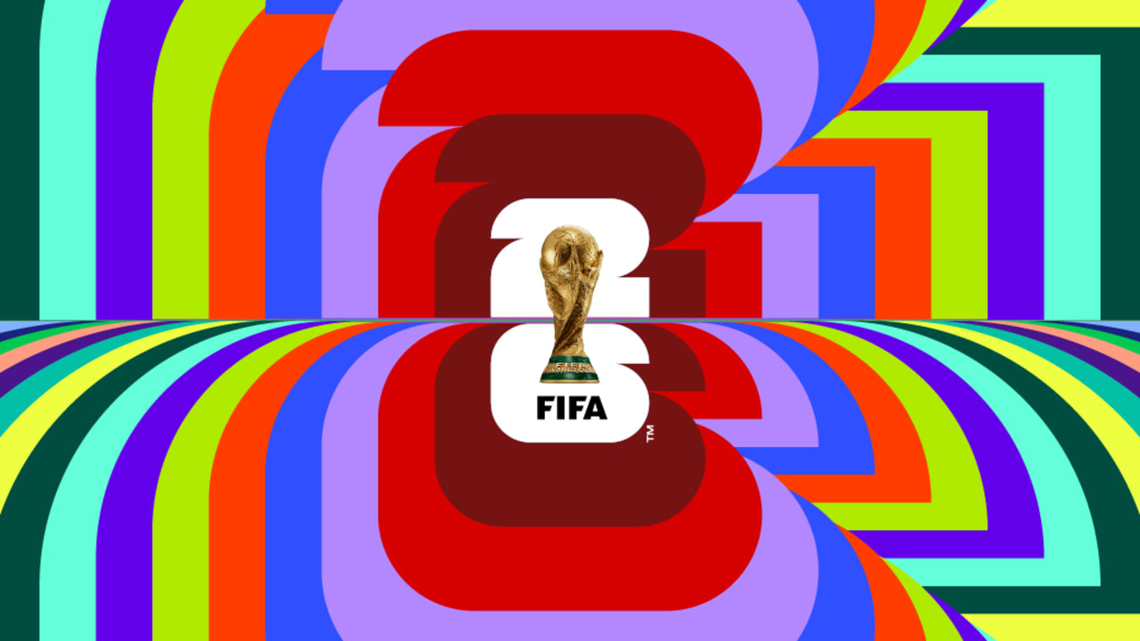
 | Kamp | Dato | Tidspunkt | Resultat | Krydderspørsmål | Svar
 | Gruppe A |  |  |  |  | Norge
 | Mexico – Sør-Afrika | 11.06.2026 | 21:00 |  | Hvem vinner VM? 5p
 | Sør-Korea – Tsjekkia | 12.06.2026 | 04:00
 | Tsjekkia – Sør-Afrika | 18.06.2026 | 18:00 | 2-1 | Hvem vinner Gullballen (beste spiller)? 5p | Messi
 | Mexico – Sør-Korea | 19.06.2026 | 03:00 | 3-2
 | Tsjekkia – Mexico | 25.06.2026 | 03:00 | 3-1 | Hvem vinner Gullstøvelen (toppscorer)? 5p | Haaland
 | Sør-Afrika – Sør-Korea | 25.06.2026 | 03:00 | 2-1
 | Gruppe B |  |  |  | Hvem vinner FIFA Young Player of the Tournament? 3p | Jamal
 | Qatar – Sveits | 13.06.2026 | 21:00 |  | Hvor mange mål scores det i VM? +/- 5 mål hver vei. 2p | -5
 | Sveits – Bosnia-Hercegovina | 18.06.2026 | 21:00 | 1-1
 | Canada – Qatar | 19.06.2026 | 00:00 | 3-1 | Hvilket tidspunkt scores det raskeste målet? +/- 15sek, 2p | 5-10 minutes
 | Sveits – Canada | 24.06.2026 | 21:00 | 2-1
 | Bosnia-Hercegovina – Qatar | 24.06.2026 | 21:00 | 4-1 | Nevn to lag som får rødt kort i løpet av VM. 2p per svar. | Kongo og Ghana
 | Gruppe C
 | Brasil – Marokko | 14.06.2026 | 00:00 | 1-1 | Nevn to lag som scorer selvmål i løpet av VM. 2p per svar. | Curacao, Tunisia
 | Haiti – Skottland | 14.06.2026 | 03:00 | 4-0
VM-KONK 2026 | Skottland – Marokko | 20.06.2026 | 00:00 | 3-1 | I hvilken gruppe scores det flest mål? 2p | I og L
Vi er fortsatt bønda i fra nord, men banker vi alt på fremmed jord? Det spørs. Og det skal dere tippe på. | Brasil – Haiti | 20.06.2026 | 02:30 | 5-0
Etter 67 forskjellige norske VM-låter, nok podcaster til å fylle det mytiske biblioteket i Alexandria, samt | Qatar – Sveits | 13.06.2027 | 21:00 |  | Hvor mange mål scores det i VM? +/- 5 mål hver vei. 3p | 189
en VM-tropp-video som var like forvirrende som den var nasjonalromantisk, skal ballen endelig rulle i |  |  |  |  | Hvem dømmer finalen? 4p | Norsk Dommer
Nord-Amerika. Dere gjør som før - tipper på resultat i alle gruppespillkampene, samt svarer på krydder | Marokko – Haiti | 25.06.2026 | 00:00 | 5-0 | Liste over dommere finner du her
som gir sårt trengte poeng i nederste rute på skjemaet deres. | Gruppe D
 | USA – Paraguay | 13.06.2026 | 03:00 |  | Hvilken øynasjon kommer lengst? Liste: Japan, Curaçao, | Samoa
Riktig resultat = 3 poeng, riktig utfall = 1. Alt som før her, altså. | Australia – Tyrkia | 14.06.2026 | 06:00 |  | Australia, New Zealand, Haiti, Kapp Verde. 2p
Deltagelse koster fortsatt 150 norske. Ja, det har vært prisstigning, men dette handler ikke om penga. | USA – Australia | 19.06.2026 | 21:00 | 1-1
Det veit vi alle sammen. Frist blir 9. juni, så det er nok tid for meg til å mekke Allez Tips i tide. Kjør konk! | Tyrkia – Paraguay | 20.06.2026 | 05:00 | 1-1 | Hvem scorer flest mål av Cristiano Ronaldo og Lionel Messi? 1p
(NB! Resultat-kolonnen skal være formatert riktig nå, slik at f.eks. 2-1 ikke blir 2. januar.) | Tyrkia – USA | 26.06.2026 | 04:00 | 1-1
 | Paraguay – Australia | 26.06.2026 | 04:00 | 1-1 | Beste afrikanske land? Liste: Sør-Afrika, Marokko, Ghana, Algerie
 | Gruppe E |  |  |  | Elfenbenkysten, Tunisia, Kapp Verde, Senegal, DR Congo. 2p | Marokko
 | Tyskland – Curaçao | 14.06.2026 | 19:00 | 6-0
 | Elfenbenskysten – Ecuador | 15.06.2026 | 01:00 | 2-2
 | Tyskland – Elfenbenskysten | 20.06.2026 | 22:00 | 4-0
 | Ecuador – Curaçao | 21.06.2026 | 02:00 | 3-1 | Nevn en kjendis som dør i løpet av VM. 3p
 | Curaçao – Elfenbenskysten | 25.06.2026 | 22:00 | 1-3
 | Ecuador – Tyskland | 25.06.2026 | 22:00 | 0-5 | Får alle tre Bodø/Glimt-spillerne spilletid i VM? Ja/nei. 1p | Ja
 | Gruppe F
 | Nederland – Japan | 14.06.2026 | 22:00 | 1-2
 | Sverige – Tunisia | 15.06.2026 | 04:00 | 1-0
 | Nederland – Sverige | 20.06.2026 | 19:00 | 1-0
 | Tunisia – Japan | 21.06.2026 | 06:00 | 0-2
 | Japan – Sverige | 26.06.2026 | 01:00 | 1-0
 | Tunisia – Nederland | 26.06.2026 | 01:00 | 0-2
 | Gruppe G
 | Belgia – Egypt | 15.06.2026 | 21:00 | 2-1
 | Iran – New Zealand | 16.06.2026 | 03:00 | 1-1
 | Belgia – Iran | 21.06.2026 | 21:00 | 2-1
 | New Zealand – Egypt | 22.06.2026 | 03:00 | 0-1
 | Egypt – Iran | 27.06.2026 | 05:00 | 1-1
 | New Zealand – Belgia | 27.06.2026 | 05:00 | 0-2
 | Gruppe H
 | Spania – Kapp Verde | 15.06.2026 | 18:00 | 4-0
 | Saudi-Arabia – Uruguay | 16.06.2026 | 00:00 | 0-3
 | Spania – Saudi-Arabia | 21.06.2026 | 18:00 | 3-0
 | Uruguay – Kapp Verde | 22.06.2026 | 00:00 | 5-0
 | Kapp Verde – Saudi-Arabia | 27.06.2026 | 02:00 | 2-2
 | Uruguay – Spania | 27.06.2026 | 02:00 | 1-3
 | Gruppe I
 | Frankrike – Senegal | 16.06.2026 | 21:00 | 2-0
 | Irak – Norge | 17.06.2026 | 00:00 | 0-3
 | Frankrike – Irak | 22.06.2026 | 23:00 | 3-1
 | Norge – Senegal | 23.06.2026 | 02:00 | 2-0
 | Norge – Frankrike | 26.06.2026 | 21:00 | 2-1
 | Senegal – Irak | 26.06.2026 | 21:00 | 2-2
 | Gruppe J
 | Argentina – Algerie | 17.06.2026 | 03:00 | 2-0
 | Østerrike – Jordan | 17.06.2026 | 06:00 | 3-0
 | Argentina – Østerrike | 22.06.2026 | 19:00 | 2-2
 | Jordan – Algerie | 23.06.2026 | 05:00 | 0-3
 | Algerie – Østerrike | 28.06.2026 | 04:00 | 2-2
 | Jordan – Argentina | 28.06.2026 | 04:00 | 0-4
 | Gruppe K
 | Portugal – DR Kongo | 17.06.2026 | 19:00 | 2-0
 | Usbekistan – Colombia | 18.06.2026 | 04:00 | 0-4
 | Portugal – Usbekistan | 23.06.2026 | 19:00 | 4-0
 | Colombia – DR Kongo | 24.06.2026 | 04:00 | 2-0
 | Colombia – Portugal | 28.06.2026 | 01:30 | 1-1
 | DR Kongo – Usbekistan | 28.06.2026 | 01:30 | 2-0
 | Gruppe L
 | England – Kroatia | 17.06.2026 | 22:00 | 1-1
 | Ghana – Panama | 18.06.2026 | 01:00 | 2-0
 | England – Ghana | 23.06.2026 | 22:00 | 2-0
 | Panama – Kroatia | 24.06.2026 | 01:00 | 0-2
 | Panama – England | 27.06.2026 | 23:00 | 0-2
 | Kroatia – Ghana | 27.06.2026 | 23:00 | 2-0

